상품제안서
락앤락 스윙텀블러 350ml | 상품코드: F15023

 |  |  |  |  |  |  | 02-412-0044 | www.easy1.co.kr
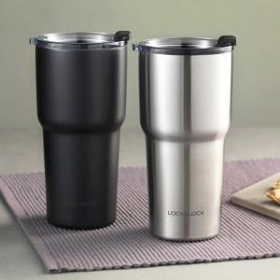

【상세/제작정보】 | 운전 중 한손으로 여유롭게 즐기는 티타임! 락앤락 스윙 텀블러

【인쇄/포장옵션】 | 레이저, 개별인쇄 / 포장지포장

【공급단가】 | 수량 | 50~ | 100~ | 300~ | 500~ | 1,000~
*VAT별도 | 단가 | 13,240원 | 12,750원 | 12,260원 | 11,770원 | 11,470원

【상품 URL】 | http://www.easy1.co.kr/src/goods_detail.php?gdno=15023

